Sheet1
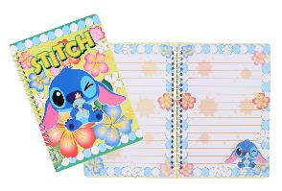
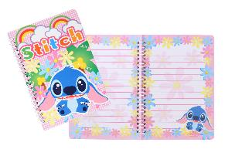
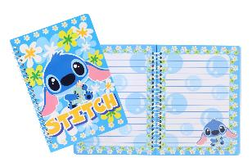
提 案 書

キャラクターＷリングノート（ＳＴ） |  | 参考上代 | ¥150 | 販売価格
 |  | （税別） |  | （税別）
【JAN】 | 4711402935512
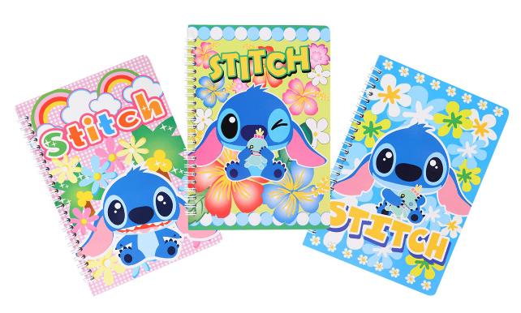 |  |  | 【商品番号】 7083 【本体サイズ】 147×211mm・93g 【パッケージサイズ】 170×260mm・96g 【個装形態】 ポリ袋入 【色・柄】 ３種アソート 【材質】 紙 【入数】 240 【商品説明】 かわいくて書くのがもったいない 【備考】 並行輸入品のため媒体等での画像使用は不可です。 【生産国】 中国

